Picture 05.12
7S检查报告 BÁO CÁO KIỂM TRA 7S NGÀY 05/12/2025 |  |  |  | 检查者Người kiểm tra: Tracy
Phòng Xuất nhập khẩu | 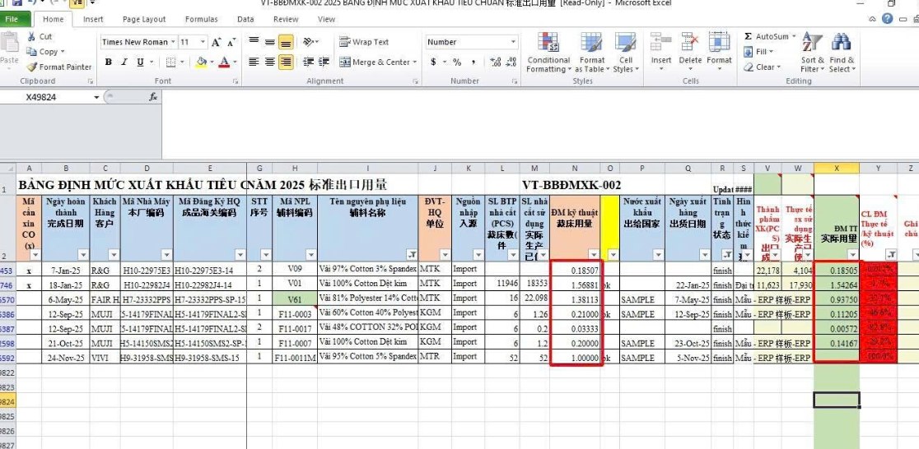 |  改善后照片摆放 Vị trí để ảnh sau cải thiện | 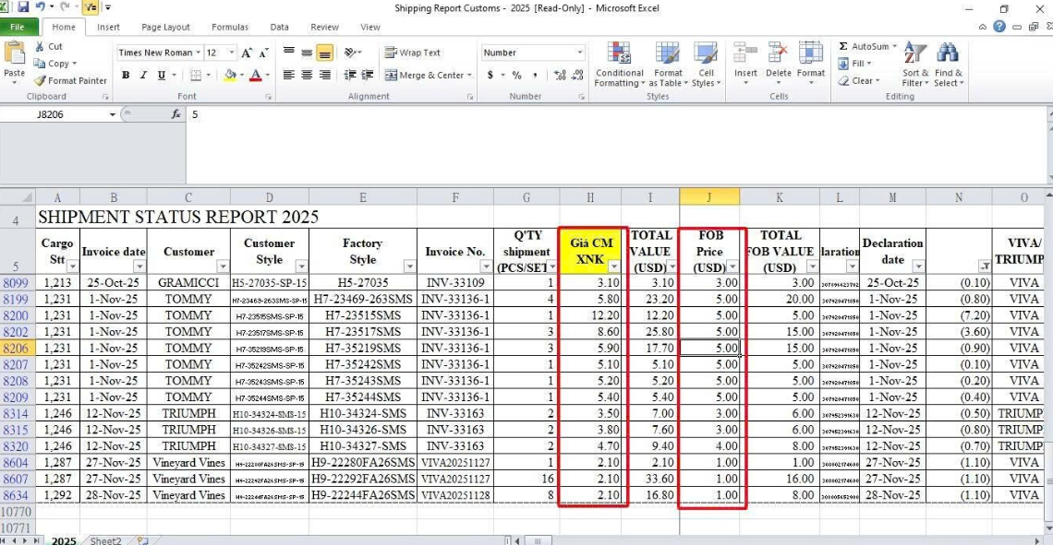 | 改善后照片摆放 Vị trí để ảnh sau cải thiện | 改善后照片摆放 Vị trí để ảnh sau cải thiện |  | 改善后照片摆放 Vị trí để ảnh sau cải thiện
负责人 Người Phụ trách | Lê Vĩnh Huy |  | Lê Vĩnh Huy |  |  | Lê Vĩnh Huy
描述 :Diễn giải | 实际用量算错误 Thực tế định mức tính sai | 1. Mã hàng đại trà định mức đã final theo HDGC 14 cách tính đính mức khác và HĐGC 14 đã kết thúc nên không tính lại định mức theo cách mới. 2. Các mã mẫu phía dưới do sơ xuất nhân viên chưa điều chỉnh trên excel ( đã làm thực hiện điều chính trên ecus ) --> Mỗi 1 lần trước khi up định mức lên Ecuss sẽ làm thêm 1 bước so sánh để triệt tiêu lỗi này | CM价格比FOB介个还高？ Tại sao đơn giá CM cao hơn so với giá FOB? | Đã báo lại bộ phận kế toán. Kế toán sẽ làm việc với bộ phận đơn hàng để xử lý các đơn xuất sau này.

Người kiểm lại 複查人: |  | Ngày kiểm lại 複查日期: | Kết quả kiểm lại 複查日期: | Cải thiện OK 改善完成
 |  |  |  | Chưa hoàn thành cải thiện 未完成改善

Người kiểm lại 複查人: |  | Ngày kiểm lại 複查日期: | Kết quả kiểm lại 複查日期: | Cải thiện OK 改善完成
 |  |  |  | Chưa hoàn thành cải thiện 未完成改善

Người kiểm lại 複查人: |  | Ngày kiểm lại 複查日期: | Kết quả kiểm lại 複查日期: | Cải thiện OK 改善完成
 |  |  |  | Chưa hoàn thành cải thiện 未完成改善

